CODE
코드_헤더
코드명 | 코드설명 | 데이터 유효값 검사를 위한 코드 콤보박스 생성식 | 코드명 | 코드유효값 | 코드유효값 설명
전송방식 | 메시지 전송 방식 (프로토콜과 다름) | OFFSET(코드_헤더, MATCH("전송방식",코드_유효값,0)-1,1,COUNTIF(코드_유효값,"전송방식"),1) | 전송방식 | 전문 | 구조화된 전문(Message) 교환 방식
대내외구분 | 연계 상대의 영역 구분 | OFFSET(코드_헤더, MATCH("대내외구분",코드_유효값,0)-1,1,COUNTIF(코드_유효값,"대내외구분"),1) | 전송방식 | FILE | 데이터 파일 교환(File to File) 방식
코드_유효값
동기방식 | 연계 동기화 방식 구분 | OFFSET(코드_헤더, MATCH("동기방식",코드_유효값,0)-1,1,COUNTIF(코드_유효값,"동기방식"),1) | 전송방식 | DB | 데이터베이스간 데이터 직접 전송(DB to DB) 방식
전송주기 | 메시지 전송 주기 | OFFSET(코드_헤더, MATCH("전송주기",코드_유효값,0)-1,1,COUNTIF(코드_유효값,"전송주기"),1) | 전송방식 | API | OpenAPI(RESTful, SOAP, gRPC 등 웹 API) 방식
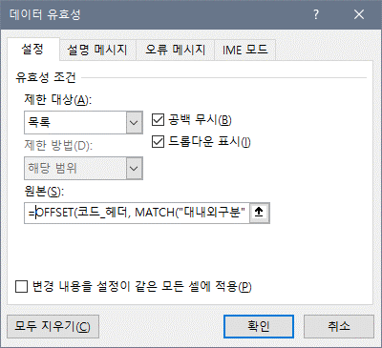
데이터 유효값 검사를 위한 코드 콤보박스 생성식을 복사한 후 "데이터 유효성" > "원본" 란에 붙여넣어 사용한다.
 |  |  | 대내외구분 | 대외 | 타기관 시스템과의 연계
 |  |  | 대내외구분 | 대내 | 내부 시스템과의 연계
 |  |  | 동기방식 | 동기 | 동기(Synchronous) 방식 연계
 |  |  | 동기방식 | 비동기 | 비동기(Asynchronous) 방식 연계
 |  |  | 동기방식 | 기타 | 배치 혹은 디퍼드(Deferred) 방식 연계
 |  |  | 전송주기 | 수시 | 수시로(Frequently) 전송하는 경우
 |  |  | 전송주기 | 일 | 매일(Daily) 전송하는 경우
 |  |  | 전송주기 | 주 | 매주(Weekly) 전송하는 경우
 |  |  | 전송주기 | 월 | 매월(Monthly) 전송하는 경우
 |  |  | 전송주기 | 마감일 | 매월 마감일에 전송하는 경우
 |  |  | 전송주기 | 분기 | 매분기(Quarterly) 전송하는 경우
 |  |  | 전송주기 | 반기 | 반년마다(Half-yearly) 전송하는 경우
 |  |  | 전송주기 | 년 | 매년(Yearly) 전송하는 경우
 |  |  | 전송주기 | 임시 | 임시로(Temporarily) 전송하는 경우

